様式6-8 (記載例)
記入例
様式６－８（記載例）
発 注 実 績 報 告 書

対象の障害者就労施設等へ物品調達、業務委託等を発注した実績を下表のとおり報告します。
○対象期間： ○年 ○月 ○日から ○年 ○月 ○日まで（公告日又は企画提案関係書類提出日の前日以前１年の間）
発注先の障害者就労 施設等の運営者の名称 ① |  |  | ①の法人が運営する 発注先の施設・ 事業所等の名称 ② | ②の事業所等の施設区分 ③ | 発注した物品又は 業務の内容 ④ | ④の 発注金額（円) ⑤ | ④の発注日 | ⑤の支払日

社会福祉法人□□会 |  |  | □□事業所 | 障害者支援施設 | ○○に係る業務委託 | 400,000 | ○年○月○日 | 支払未済 （契約履行中）
社会福祉法人□□会 |  |  | □□事業所 | 障害者支援施設 | チラシの作成 | 50,000 | ○年○月○日 | ○年○月○日
一般社団法人△△会 |  |  | △△事業所 | 小規模作業所 | 名刺の作成 | 2,000 | ○年○月○日 | ○年○月○日

計 |  |  |  |  |  | 452,000
（注） | １ 上表は、支出先毎に分類して記載すること。
 | ２ 「発注先の障害者就労施設等の運営者の名称 ①」欄：障害者就労施設等を運営する法人の名称を記載。
 | ３ 「①の法人が運営する発注先の施設・事業所等の名称 ②」欄：①の法人が運営する施設又は事業所等の名称を記載。
 | ４ 「②の事業所等の施設区分 ③」欄：次の９つから施設区分を記載。
 | 区分 「障害者支援施設」、「地域活動支援センター」、「障害福祉サービス事業を行う施設」、「小規模作業所」
 | 「特例子会社」、「重度障害者多数雇用事業所」、「在宅就業障害者」、「在宅就業支援団体」、「共同受注窓口」
 | なお、該当する施設区分が不明である場合、発注先に確認すること。
 | ５ 「発注した物品又は業務の内容 ④」欄：②の施設・事業所等へ発注した物品又は業務の内容を全て箇条書きで記載。
 | ６ 「④の発注金額 ⑤」欄：④で記載したものに係る発注金額を記載。
 | ７ 「④の発注日」欄：対象期間内の年月日を記載。
 | ８ 「⑤の支払日」欄：契約履行中又は支払期限未到来により支払未済の場合は、その旨を記載すること。
 | ９ 上表の記載事項の根拠となる書面の写しを添付すること。（契約書、納品書、請求書、領収書等の写し）

 | 上表に記載した事項は、事実と相違がないことを誓約します。
 | ○年 ○月 ○日
 |  | 商号又は名称
 |  | 代表者職氏名

 |  | ※押印は不要です。

参考 行動計画（次世代法）
次世代法

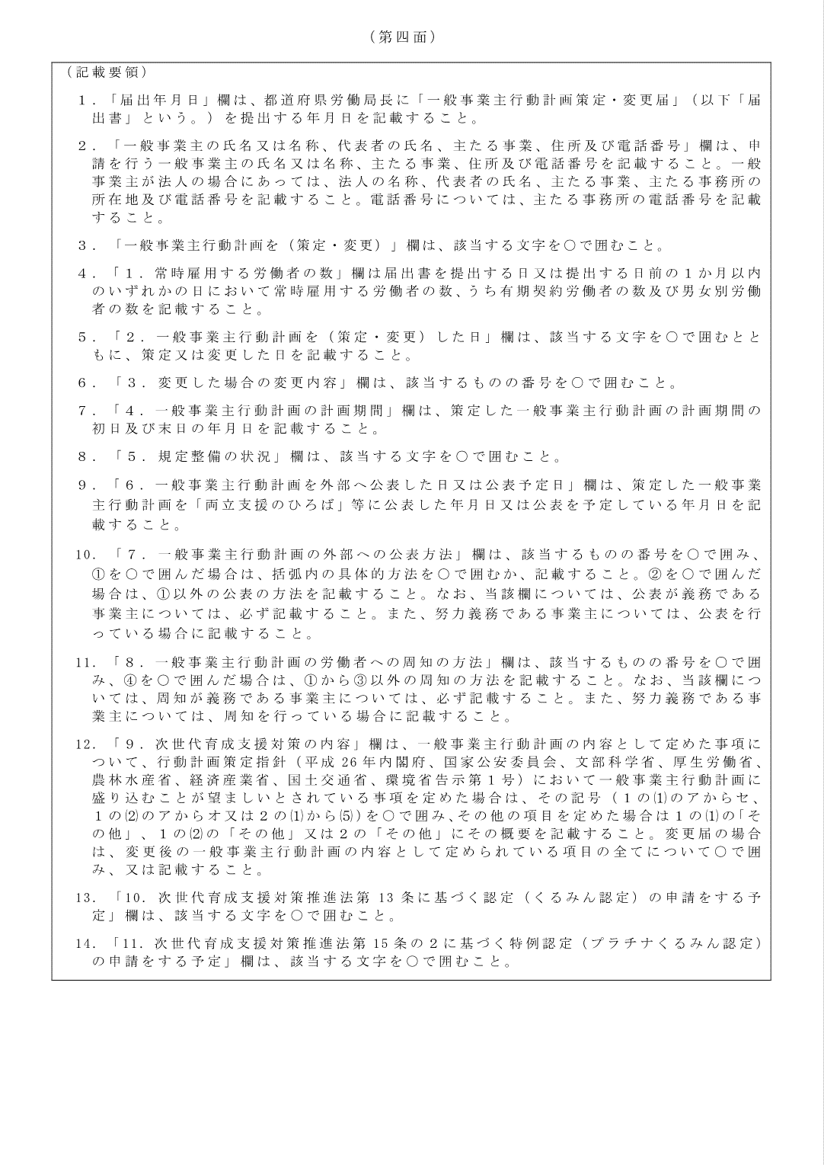

参考 行動計画（女活法・次世代法）
